GEI-cement
GEI Emissions Source Data
Source: Global Efficiency Intelligence (GEI)
California’s Cement Industry: Failing the Climate Challenge
https://buyclean.org/media/2019/04/CA-Cement-benchmarking-report-Rev-Final.pdf

California is the second-largest cement producing state in the United States after Texas.
California’s nine cement plants together produced about 10 million metric tonnes (Mt) of
cement and emitted 7.9 Mt of CO2 pollution in 2015.

"California’s cement industry used around 34.28 petajoules (PJ) of heat from fuel combustion
and 1,340 gigawatt hours (GWh) of electricity in 2015."

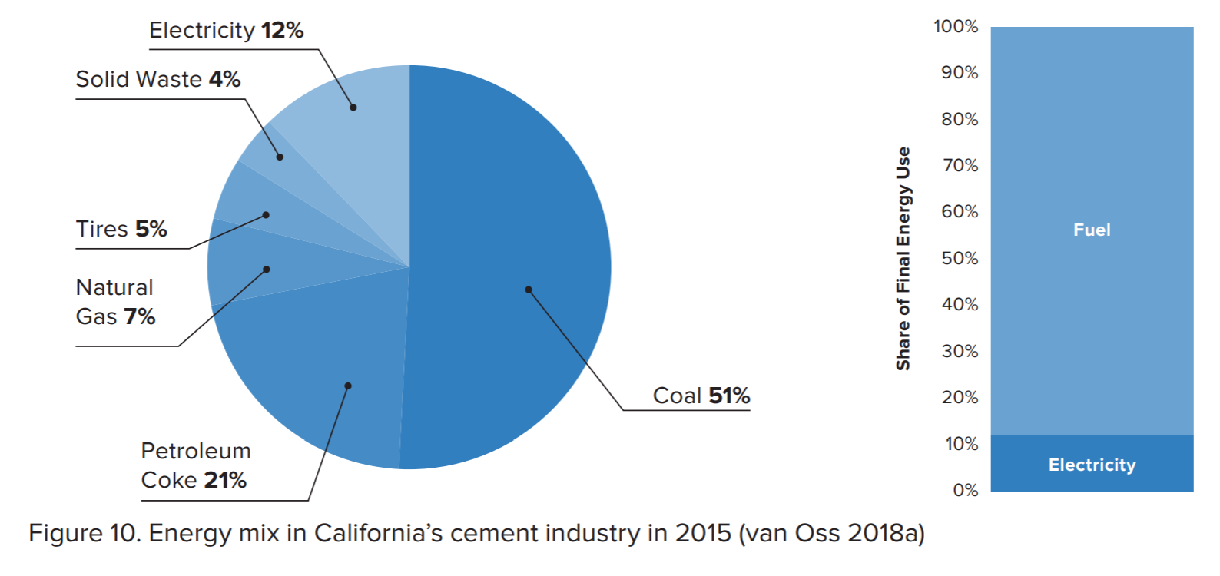

 |  |  |  | Share of energy mix | Share of combustion energy
 |  |  | Coal | 51% | 92%
 |  |  | Petroleum Coke | 21%
 |  |  | Natural Gas | 7% | 8%
 |  |  | Solid Waste | 4%
 |  |  | Tires | 5%
 |  |  | Total (excluding electricity) | 88%

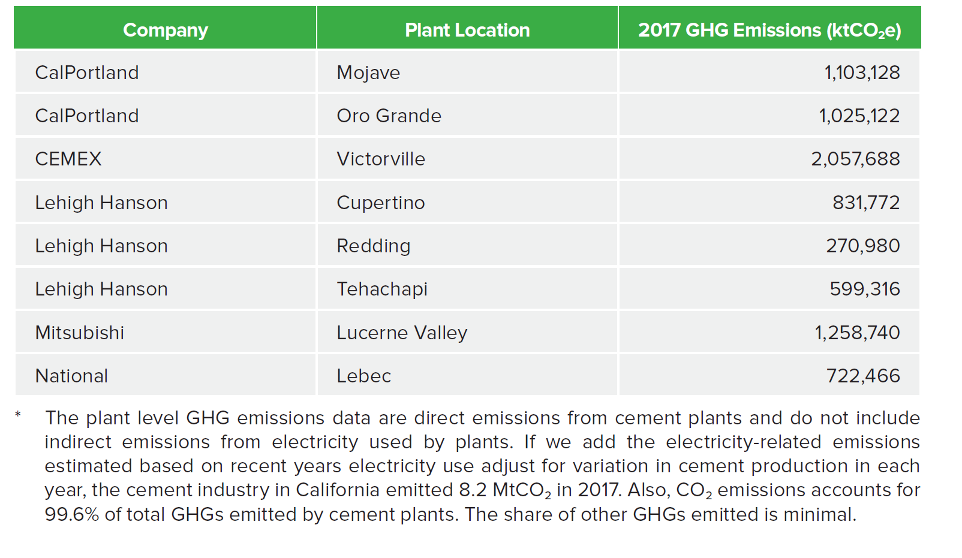
The cement industry in California emitted 8.2 MtCO2 in 2017, including electricity-related emissions.
 |  |  |  | 2017 Fuel Emissions (ktCO2e)
 |  |  |  | 1,103,128
 |  |  |  | 1,025,122
 |  |  |  | 2,057,688
 |  |  |  | 831,772
 |  |  |  | 270,980
 |  |  |  | 599,316
 |  |  |  | 1,258,740
 |  |  |  | 722,466
 |  |  | Fuel Total | 7,869,212

 |  |  | Total w/ Electricity (MtCO2) | 8.2

Start Year Calculations

Step (1) Combine Coal and Petcoke. See spreadsheet "coke to coal comparison" for work demonstrating the similarity in the GHG emission profile.

 | Share of total energy mix | Share of combustion fuel mix, excluding tires and solid waste | Share of combustion fuel mix; coal, coke, tires, and solid waste combined
Coal + Coke | 72% | 91.1% | 92%
Natural gas | 7% | 8.9% | 8%

Step (2) Allocate solid waste and tires to coal and estimate amount of fuel consumed.

 | Estimated 2015 use per EPS categories
Total fuel combustion for heat | 34.28 | PJ
Electricity | 1340 | GWh
Coal | 31.553181818 | PJ
Natural Gas | 2.7268181818 | PJ

Step (3) Forecast the most recent, 2015 data, forward.

Use an adjustment to 2015 data to impute a 2017 value.

 | 2015 | 2016 | 2017
Fuel combustion emissions | 2.77 | 2.93 | 2.81
Year-to-year improvement (%) |  | 5.8% | 1.4%

Step (4) Convert to BTU
 | 2015 | 2016 | 2017
Coal | 2.9906645918E+13 | 3.163410561E+13 | 3.0338510841E+13
Natural Gas | 2.5845249559E+12 | 2.7338115959E+12 | 2.6218466159E+12
Electricity | 4572269784200 | 4.2674517986E+12 | 3.982955012E+12

Coal | 31.553181818 | PJ
Natural Gas | 2.7268181818 | PJ

EPS Calculations
BTU | 2015 | 2016 | 2017 | 2018 | 2019 | 2020 | 2021 | 2022 | 2023 | 2024 | 2025 | 2026 | 2027 | 2028 | 2029 | 2030 | 2031 | 2032 | 2033 | 2034 | 2035 | 2036 | 2037 | 2038 | 2039 | 2040 | 2041 | 2042 | 2043 | 2044 | 2045 | 2046 | 2047 | 2048 | 2049 | 2050
Coal | 2.9906645918E+13 | 3.163410561E+13 | 3.0338510841E+13 | 3.0669552126E+13 | 3.0817334809E+13 | 3.0796088793E+13 | 3.0840920015E+13 | 3.0830779678E+13 | 3.0818727589E+13 | 3.0760357454E+13 | 3.068156704E+13 | 3.065922181E+13 | 3.0635167646E+13 | 3.0609404546E+13 | 3.0581932511E+13 | 3.055275154E+13 | 3.0700004796E+13 | 3.0847258051E+13 | 3.0994511307E+13 | 3.1141764562E+13 | 3.1289017818E+13 | 3.1436271074E+13 | 3.1583524329E+13 | 3.1730777585E+13 | 3.187803084E+13 | 3.2025284096E+13 | 3.2172537351E+13 | 3.2319790607E+13 | 3.2467043863E+13 | 3.2614297118E+13 | 3.2761550374E+13 | 3.2908803629E+13 | 3.3056056885E+13 | 3.320331014E+13 | 3.3350563396E+13 | 3.3497816651E+13
Natural Gas | 2.5845249559E+12 | 2.7338115959E+12 | 2.6218466159E+12 | 2.650455122E+12 | 2.6632264649E+12 | 2.6613903895E+12 | 2.6652646927E+12 | 2.6643883673E+12 | 2.6633468287E+12 | 2.658302496E+12 | 2.6514934479E+12 | 2.6495623787E+12 | 2.6474836237E+12 | 2.645257183E+12 | 2.6428830565E+12 | 2.6403612442E+12 | 2.6530868342E+12 | 2.6658124242E+12 | 2.6785380142E+12 | 2.6912636042E+12 | 2.7039891941E+12 | 2.7167147841E+12 | 2.7294403741E+12 | 2.7421659641E+12 | 2.7548915541E+12 | 2.7676171441E+12 | 2.7803427341E+12 | 2.7930683241E+12 | 2.805793914E+12 | 2.818519504E+12 | 2.831245094E+12 | 2.843970684E+12 | 2.856696274E+12 | 2.869421864E+12 | 2.882147454E+12 | 2.894873044E+12
Electricity | 4572269784200 | 4.2674517986E+12 | 3.982955012E+12 | 3.9669964063E+12 | 3.9510047963E+12 | 3.9101860012E+12 | 3.8761706807E+12 | 3.8389674176E+12 | 3.8051348299E+12 | 3.7681845577E+12 | 3.7425356128E+12 | 3.7235303477E+12 | 3.7045012725E+12 | 3.6854483871E+12 | 3.6663716917E+12 | 3.6472711861E+12 | 3.6493228249E+12 | 3.6513744637E+12 | 3.6534261025E+12 | 3.6554777412E+12 | 3.65752938E+12 | 3.6595810188E+12 | 3.6616326576E+12 | 3.6636842964E+12 | 3.6657359352E+12 | 3.667787574E+12 | 3.6698392128E+12 | 3.6718908516E+12 | 3.6739424903E+12 | 3.6759941291E+12 | 3.6780457679E+12 | 3.6800974067E+12 | 3.6821490455E+12 | 3.6842006843E+12 | 3.6862523231E+12 | 3.6883039619E+12

 |  |  | 2017 | 2018 | 2019 | 2020 | 2021 | 2022 | 2023 | 2024 | 2025 | 2026 | 2027 | 2028 | 2029 | 2030
Pathways electricity demand trend |  |  | 1 | 0.99599327492 | 0.99197826346 | 0.98172989385 | 0.97318967175 | 0.96384905328 | 0.95535470987 | 0.94607760979 | 0.93963793252 | 0.93486628306 | 0.93008865561 | 0.92530505015 | 0.92051546668 | 0.91571990522 | 0.9162350099 | 0.91675011459 | 0.91726521927 | 0.91778032396 | 0.91829542865 | 0.91881053333 | 0.91932563802 | 0.9198407427 | 0.92035584739 | 0.92087095207 | 0.92138605676 | 0.92190116145 | 0.92241626613 | 0.92293137082 | 0.9234464755 | 0.92396158019 | 0.92447668487 | 0.92499178956 | 0.92550689425 | 0.92602199893
Pathways thermal trend |  |  | 1 | 1.0109115865 | 1.0157827116 | 1.0150824131 | 1.0165601132 | 1.0162258734 | 1.0158286196 | 1.0139046579 | 1.011307615 | 1.0105710848 | 1.0097782257 | 1.0089290376 | 1.0080235207 | 1.0070616749 | 1.0119153493 | 1.0167690238 | 1.0216226983 | 1.0264763727 | 1.0313300472 | 1.0361837217 | 1.0410373962 | 1.0458910706 | 1.0507447451 | 1.0555984196 | 1.060452094 | 1.0653057685 | 1.070159443 | 1.0750131175 | 1.0798667919 | 1.0847204664 | 1.0895741409 | 1.0944278153 | 1.0992814898 | 1.1041351643

Cement subsector demand in the Updated Scoping Plan plus 60%

Growth Factors | 2015 | 2016 | 2017 | 2018 | 2019 | 2020 | 2021 | 2022 | 2023 | 2024 | 2025 | 2026 | 2027 | 2028 | 2029 | 2030 | 2031 | 2032 | 2033 | 2034 | 2035 | 2036 | 2037 | 2038 | 2039 | 2040 | 2041 | 2042 | 2043 | 2044 | 2045 | 2046 | 2047 | 2048 | 2049 | 2050
GWh electricity |  |  | 1 | 0.99599327492 | 0.99197826346 | 0.98172989385 | 0.97318967175 | 0.96384905328 | 0.95535470987 | 0.94607760979 | 0.93963793252 | 0.93486628306 | 0.93008865561 | 0.92530505015 | 0.92051546668 | 0.91571990522 | 0.9162350099 | 0.91675011459 | 0.91726521927 | 0.91778032396 | 0.91829542865 | 0.91881053333 | 0.91932563802 | 0.9198407427 | 0.92035584739 | 0.92087095207 | 0.92138605676 | 0.92190116145 | 0.92241626613 | 0.92293137082 | 0.9234464755 | 0.92396158019 | 0.92447668487 | 0.92499178956 | 0.92550689425 | 0.92602199893
Pipeline natural gas (PJ) |  |  | 1 | 1.0109115865 | 1.0157827116 | 1.0150824131 | 1.0165601132 | 1.0162258734 | 1.0158286196 | 1.0139046579 | 1.011307615 | 1.0105710848 | 1.0097782257 | 1.0089290376 | 1.0080235207 | 1.0070616749 | 1.0119153493 | 1.0167690238 | 1.0216226983 | 1.0264763727 | 1.0313300472 | 1.0361837217 | 1.0410373962 | 1.0458910706 | 1.0507447451 | 1.0555984196 | 1.060452094 | 1.0653057685 | 1.070159443 | 1.0750131175 | 1.0798667919 | 1.0847204664 | 1.0895741409 | 1.0944278153 | 1.0992814898 | 1.1041351643

Pathways data | 2015 | 2016 | 2017 | 2018 | 2019 | 2020 | 2021 | 2022 | 2023 | 2024 | 2025 | 2026 | 2027 | 2028 | 2029 | 2030 | 2031 | 2032 | 2033 | 2034 | 2035 | 2036 | 2037 | 2038 | 2039 | 2040 | 2041 | 2042 | 2043 | 2044 | 2045 | 2046 | 2047 | 2048 | 2049 | 2050
Pipeline natural gas (Mtherm) | 219.66893776 | 220.0808088 | 220.82551588 | 223.2350726 | 224.31074132 | 224.15609753 | 224.48241143 | 224.40860276 | 224.32087898 | 223.89601913 | 223.32252579 | 223.15988113 | 222.98479761 | 222.79727523 | 222.59731398 | 222.38491388 | 223.45672905 | 224.52854422 | 225.60035939 | 226.67217455 | 227.74398972 | 228.81580489 | 229.88762006 | 230.95943523 | 232.0312504 | 233.10306557 | 234.17488074 | 235.24669591 | 236.31851108 | 237.39032625 | 238.46214141 | 239.53395658 | 240.60577175 | 241.67758692 | 242.74940209 | 243.82121726
Pipeline natural gas (MMBtu) | 21966893.776 | 22008080.88 | 22082551.588 | 22323507.26 | 22431074.132 | 22415609.753 | 22448241.143 | 22440860.276 | 22432087.898 | 22389601.913 | 22332252.579 | 22315988.113 | 22298479.761 | 22279727.523 | 22259731.398 | 22238491.388 | 22345672.905 | 22452854.422 | 22560035.939 | 22667217.455 | 22774398.972 | 22881580.489 | 22988762.006 | 23095943.523 | 23203125.04 | 23310306.557 | 23417488.074 | 23524669.591 | 23631851.108 | 23739032.625 | 23846214.141 | 23953395.658 | 24060577.175 | 24167758.692 | 24274940.209 | 24382121.726
Pipeline natural gas (PJ) | 23.176299785 | 23.21975448 | 23.298325236 | 23.552546928 | 23.666035985 | 23.649720201 | 23.68414814 | 23.676360913 | 23.667105564 | 23.622280477 | 23.561773727 | 23.544613807 | 23.526141518 | 23.506356859 | 23.485259831 | 23.462850434 | 23.57593292 | 23.689015407 | 23.802097893 | 23.91518038 | 24.028262866 | 24.141345352 | 24.254427839 | 24.367510325 | 24.480592812 | 24.593675298 | 24.706757785 | 24.819840271 | 24.932922757 | 25.046005244 | 25.15908773 | 25.272170217 | 25.385252703 | 25.49833519 | 25.611417676 | 25.724500162
Electricity (GWh) | 4384.1918824 | 4366.8401207 | 4353.166593 | 4335.7246512 | 4318.2466374 | 4273.6337772 | 4236.4567677 | 4195.7954994 | 4158.8182075 | 4118.4334453 | 4090.4004573 | 4069.6286723 | 4048.8308641 | 4028.0070326 | 4007.1571779 | 3986.2812999 | 3988.5236364 | 3990.7659729 | 3993.0083094 | 3995.2506459 | 3997.4929824 | 3999.735319 | 4001.9776555 | 4004.219992 | 4006.4623285 | 4008.704665 | 4010.9470015 | 4013.189338 | 4015.4316745 | 4017.674011 | 4019.9163475 | 4022.1586841 | 4024.4010206 | 4026.6433571 | 4028.8856936 | 4031.1280301

CARB GHG Inventory
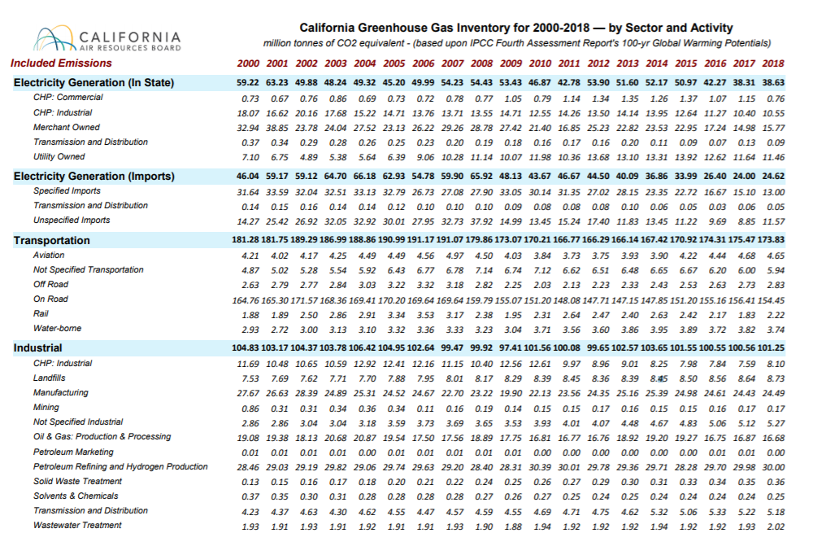
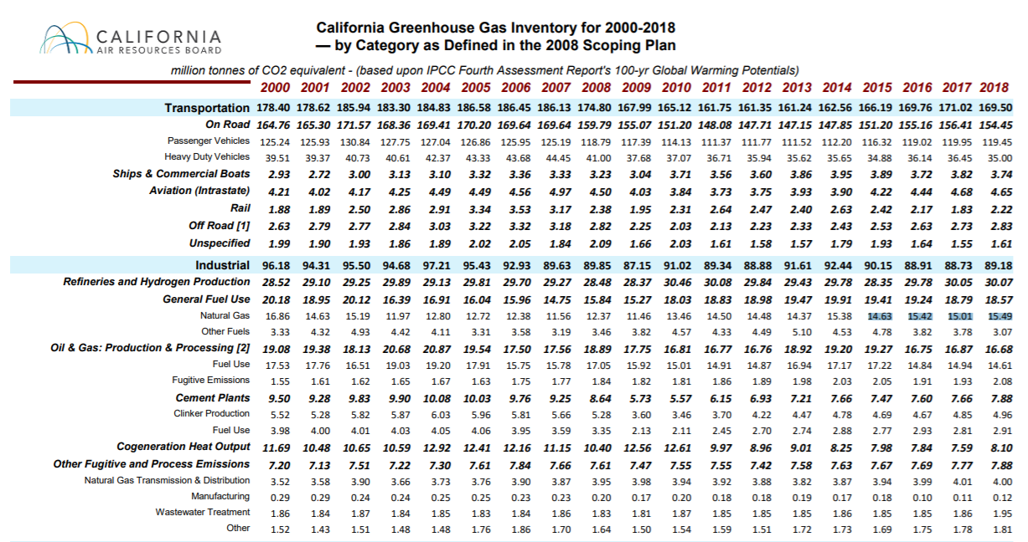
Source: https://ww3.arb.ca.gov/cc/inventory/data/tables/ghg_inventory_scopingplan_sum_2000-18.pdf
 | Natural Gas Adjustment
 | Adjustments to natural gas use at refineries and mining because of data below.
 | They show historical trends at odds with these line items.
 | They are adjusted using the scaling factors below and held constant in later years.

 | Emissions | 2015 | 2016 | 2017 | 2018
 | natural gas use at refineries | 14.63 | 15.42 | 15.01 | 15.49
 | mining | 0.15 | 0.16 | 0.17 | 0.17

 | Percent Growth | 2015 | 2016 | 2017 | 2018
 | refineries |  | 5% | 3% | 6%
 | mining |  | 7% | 13% | 13%

 | Index to 2015 | 2015 | 2016 | 2017 | 2018
 | refineries | 1 | 1.054 | 1.026 | 1.059
 | mining | 1 | 1.067 | 1.133 | 1.133

 | Cement
 |  | 2015 | 2016 | 2017 | 2018
 | Fuel use emissions | 2.77 | 2.93 | 2.81 | 2.91

Non-energy fuel inputs
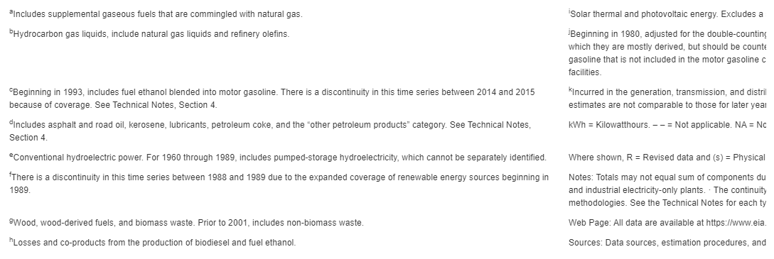
Pathways data only covers use of fuels for energy.
This page adjusts fuel inputs to account for non-fuel uses.
Use data from BPoIFufe (BAU Proportion of Industrial Fuel Used for Energy) as the basis for adjustment.

BPoIFUfE
Proportion Used for Energy (dimensionless) | electricity | coal | natural gas | biomass | petroleum diesel | heat | crude oil | heavy or residual fuel oil | LPG propane or butane | hydrogen
cement and other carbonates | 1 | 0.951 | 1 | 1 | 1 | 1 | 1 | 1 | 1 | 1
natural gas and petroleum systems | 1 | 1 | 0.9374 | 1 | 1 | 1 | 0.0546 | 1 | 1 | 1
iron and steel | 1 | 0.1279 | 1 | 1 | 1 | 1 | 1 | 1 | 1 | 1
chemicals | 1 | 1 | 0.74 | 1 | 1 | 1 | 1 | 1 | 0.179 | 1
mining | 1 | 1 | 1 | 1 | 1 | 1 | 1 | 1 | 1 | 1
waste management | 1 | 1 | 1 | 1 | 1 | 1 | 1 | 1 | 1 | 1
agriculture | 1 | 1 | 1 | 1 | 1 | 1 | 1 | 1 | 1 | 1
other industries | 1 | 1 | 1 | 1 | 1 | 1 | 1 | 1 | 1 | 1

Adjustment Factors*
 | electricity | coal | natural gas | biomass | petroleum diesel | heat | crude oil | heavy or residual fuel oil | LPG propane or butane | hydrogen
cement and other carbonates |  | 1.0515247108
natural gas and petroleum systems** |  |  | 1.0667804566
iron and steel
chemicals |  |  | 1.3513513514
mining
waste management
agriculture
other industries

*applied directly to energy input for the subsector (see blue tab) in most cases
**applied at Pathways page, because only applies to Refining component, not the oil and gas extraction part of natural gas demand in NGPS.

Notes
1. Take crude oil directly as provided. (No crude oil use in Pathways data)
2. Iron and steel. California's one plant principally reprocesses existing metal. This would suggest no raw material inputs are required.
 | This would further suggest, no coal inputs for non-energy purposes.
3. No LPG, propane, butane, or related fuels evident in Pathways data.
 | However, EIA Calif. Table CT6, shown next tab, does indicate such fuels are used.
 | Approach taken is to use the retain the suggested data inputs eminanting from initial machine processing.

EIA Calif. Table CT6. Industry
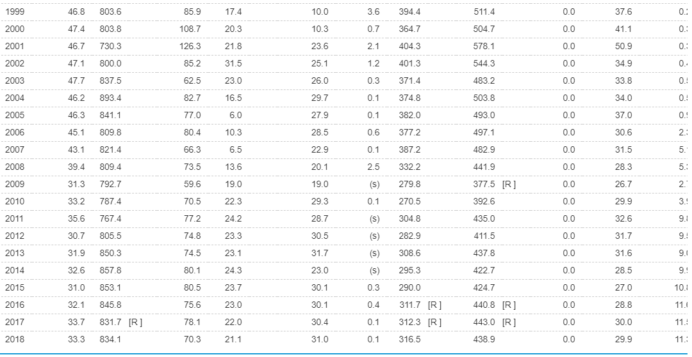
Use downscaled data and EIA data to update for non-combustion fuel use and LPG.
Table CT6. Industrial Sector Energy Consumption Estimates, 1960-2018, California

